画像
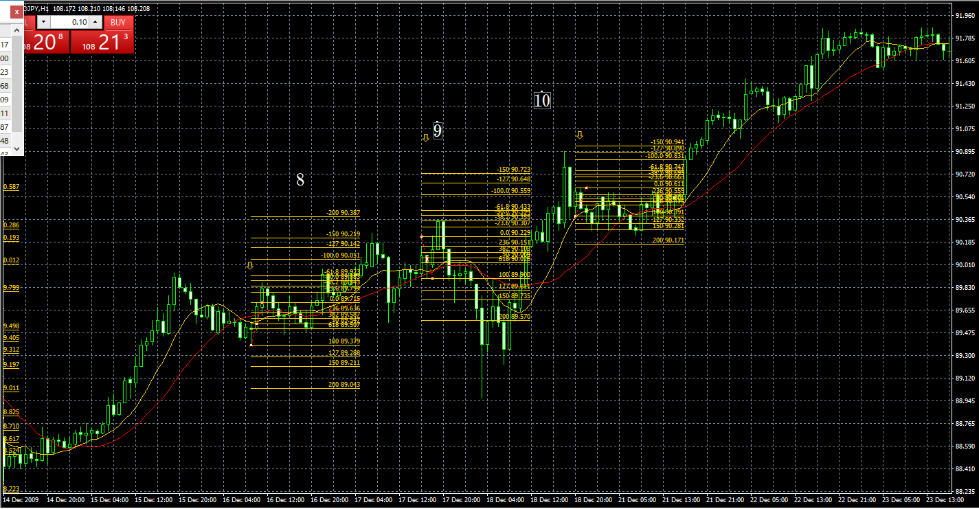
No.1 | No.2
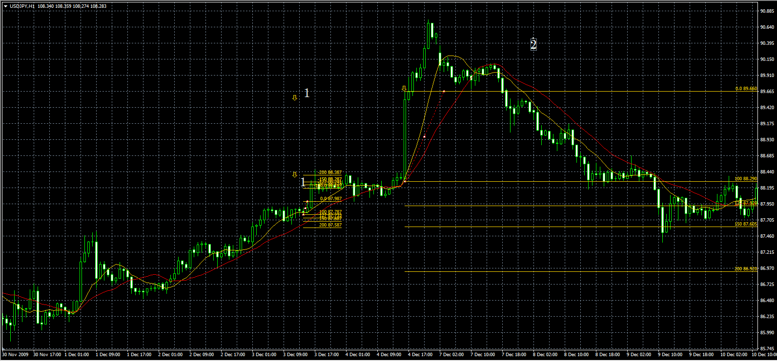

 |  |  |  |  |  |  | タッチなしでとりけしです。

No.3
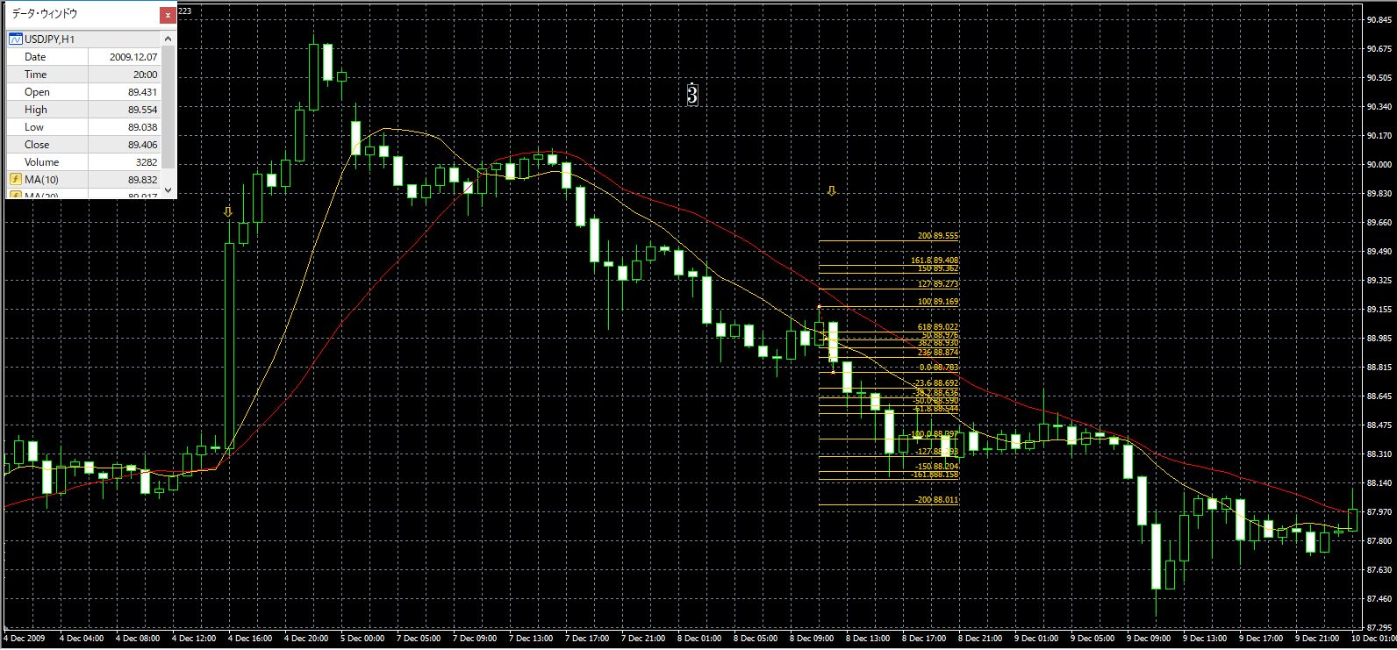

No.4 | No.5 | No.6 |  | No.4 | No.5 | No.6
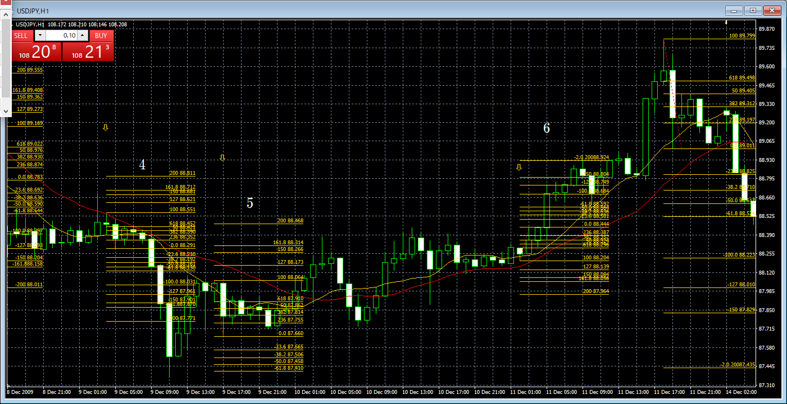

No.7 |  |  | No.7
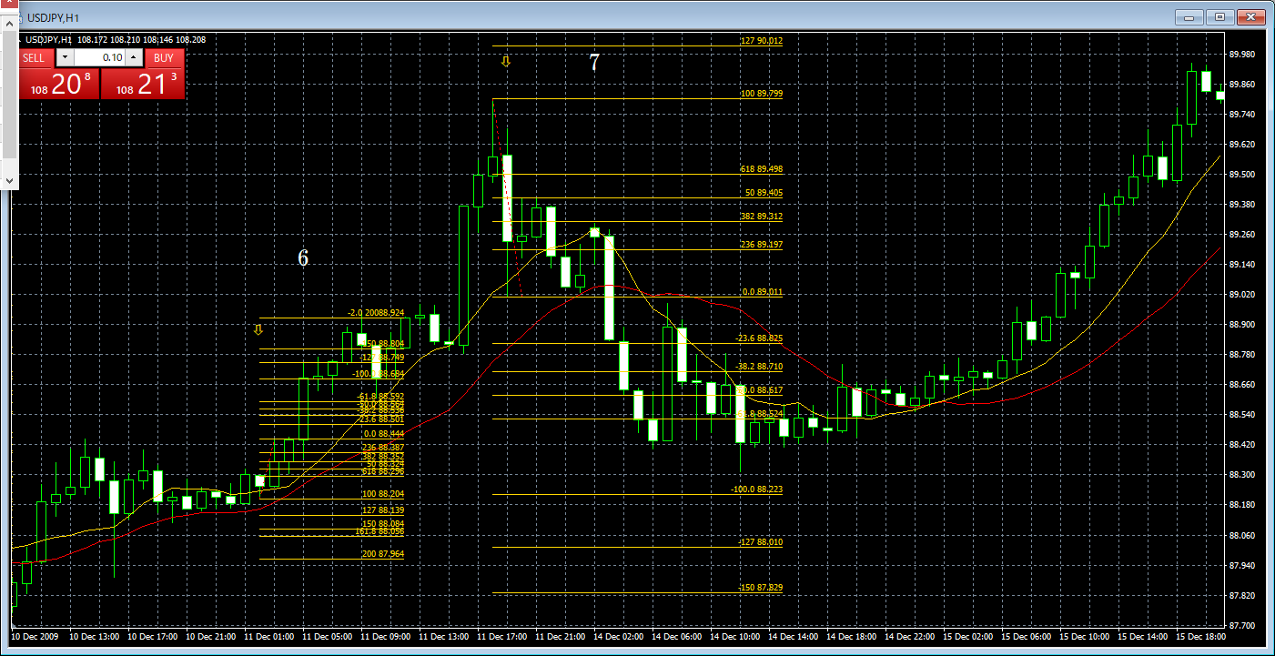

 |  |  | No.8 | No.9 | No.10

